Визуализация
Рейтинг поликлиник Томска
 |  | рейтинг | колво отзывов | положительные | нейтральные | отрицательные | нормированные данные |  | 2.5 | 282
1 | Областная поликлиника на Черных | 2.5 | 105 | 82 | 1 | 22 | 1 | 0.37234042553
2 | Центр медицинской профилактики | 2.2 | 6 | 6 | 0 | 0 | 0.88 | 0.021276595745
3 | Центр профилактики и борьбы со СПИД | 2.25 | 282 | 0 | 0 | 0 | 0.9 | 1
4 | Поликлиника Светленской больницы | 2.15 | 69 | 0 | 0 | 0 | 0.86 | 0.24468085106
5 | Железнодорожная поликлиника | 2.1 | 22 | 17 | 1 | 4 | 0.84 | 0.078014184397
6 | Поликлиника №4 на Иркутском тракте | 2 | 84 | 10 | 0 | 5 | 0.8 | 0.29787234043
7 | Лоскутовская РП | 2 | 56 | 0 | 0 | 0 | 0.8 | 0.19858156028
8 | Поликлиника №1 на Нахимова | 1.95 | 127 | 91 | 2 | 36 | 0.78 | 0.45035460993
9 | Поликлиника №1 на Карташова | 1.75 | 25 | 17 | 1 | 7 | 0.7 | 0.08865248227
10 | Поликлиника №2 на Ленина | 1.45 | 16 | 2 | 5 | 5 | 0.58 | 0.056737588652
11 | Поликлиника №2 на Гагарина | 1.3 | 42 | 1 | 2 | 5 | 0.52 | 0.14893617021

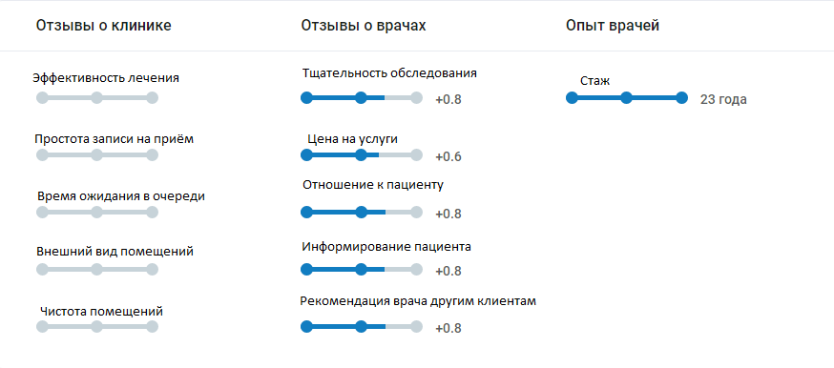
Соотношение рейтинг/отзыв

Количество отзывов поликлиники

